Заказ 51
Заказ 51
Поставщик: Полки алюминий |  |  | SKU | 6
Кабинет: Овсянников |  |  | Штук | 18000
Адрес Фабрики: Uma Industrial Park in Liubu City, Zhejiang Province, Innovation Street, Yagefei Bathroom |  |  | Коробов | 258 | Сумма | 142800
Контакт поставщика: Director Deng Junfeng 13336860388 350482666@qq.com |  |  | Объем, м3 | 43.196 | Вес, кг | 5621.5

N | Фото товара 产品照片 | Стикер товара 商品标签 | Артикул 货号 | Наименование 名称 | ШК 条码 | Кол-во, шт 数量 | Цена 单价 | Сумма 金额 | Штук в коробе 每箱数量 | Коробов 箱数 | Размер короба 外箱尺寸 | Вес короба, кг 单箱毛重 | Вес партии, кг 总重量 | Объем короба, м3 单箱体积 | Объем партии, м3 总体积 | Материал 材料 | Цвет 颜色 | Размер товара 产品尺寸 | Упаковка 包装 | Флаер 传单 | Коробка / макет 包装盒/刀版 | Комментарий 备注
1 | Открыть фото |  | 2 прямые полки металл | 2 прямые полки металл | 2039171902767 | 5000 | 0 | 0 |  |  |  |  |  |  |  |  |  |  |  |  | Стандартная упаковка
2 |  |  | держатель_для_душа | держатель_для_душа | 2039586333019 | 3000 | 1.7 | 5100 | 400 | 8 | 82*58*50 | 28 | 224 | 0.2378 | 1.9024 | алюминий (металл) 铝材 | Серебристый / 銀 |  | Короб: 82*58*50; PCS/CTN: 400.0; G.W.: 28.0 кг; CBM: 0.2378 |  | Стандартная упаковка
3 |  |  | 2 прямые полки белые | 2 прямые полки белые | 2039670541597 | 3000 | 13.7 | 41100 | 40 | 75 | 63*32.5*76 | 22.8 | 1710 | 0.15561 | 11.67075 | алюминий (металл) 铝材 | Белый / 白色的 |  | Короб: 63*32.5*76; PCS/CTN: 40.0; G.W.: 22.8 кг; CBM: 0.15561 | Скачать | Брендированная коробка
4 |  |  | 2 черные треугольные полки | 2 черные треугольные полки | 2039670520202 | 3000 | 13 | 39000 | 40 | 75 | 64*46.5*63 | 22.5 | 1687.5 | 0.187488 | 14.0616 | алюминий (металл) 铝材 | Черный / 黑色的 |  | Короб: 64*46.5*63; PCS/CTN: 40.0; G.W.: 22.5 кг; CBM: 0.187488 | Скачать | Брендированная коробка
5 | 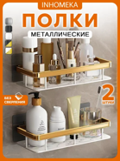 | 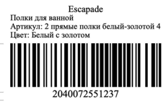 | 2 прямые полки белый-золотой | 2 прямые полки белый-золотой | 2040072551237 | 3000 | 14.7 | 44100 | 40 | 75 | 63×32.5×76 | 20 | 1500 | 0.15561 | 11.67075 | алюминий (металл) 铝材 | Белый / 白色的 |  | Короб: 63*32.5*76; PCS/CTN: 40.0; G.W.: 20.0 кг; CBM: 0.15561 | Скачать | Стандартная упаковка
6 | 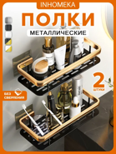 | 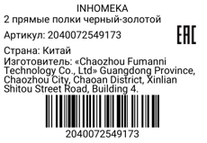 | 2 прямые полки черный-золотой | 2 прямые полки черный-золотой | 2040072549173 | 1000 | 13.5 | 13500 | 40 | 25 | 63×32.5×76 | 20 | 500 | 0.15561 | 3.89025 | алюминий (металл) 铝材 | Черный-золотой / 黑金色 |  | Короб: 63*32.5*76; PCS/CTN: 40.0; G.W.: 20.0 кг; CBM: 0.15561 | Скачать | Стандартная упаковка

